ケース1
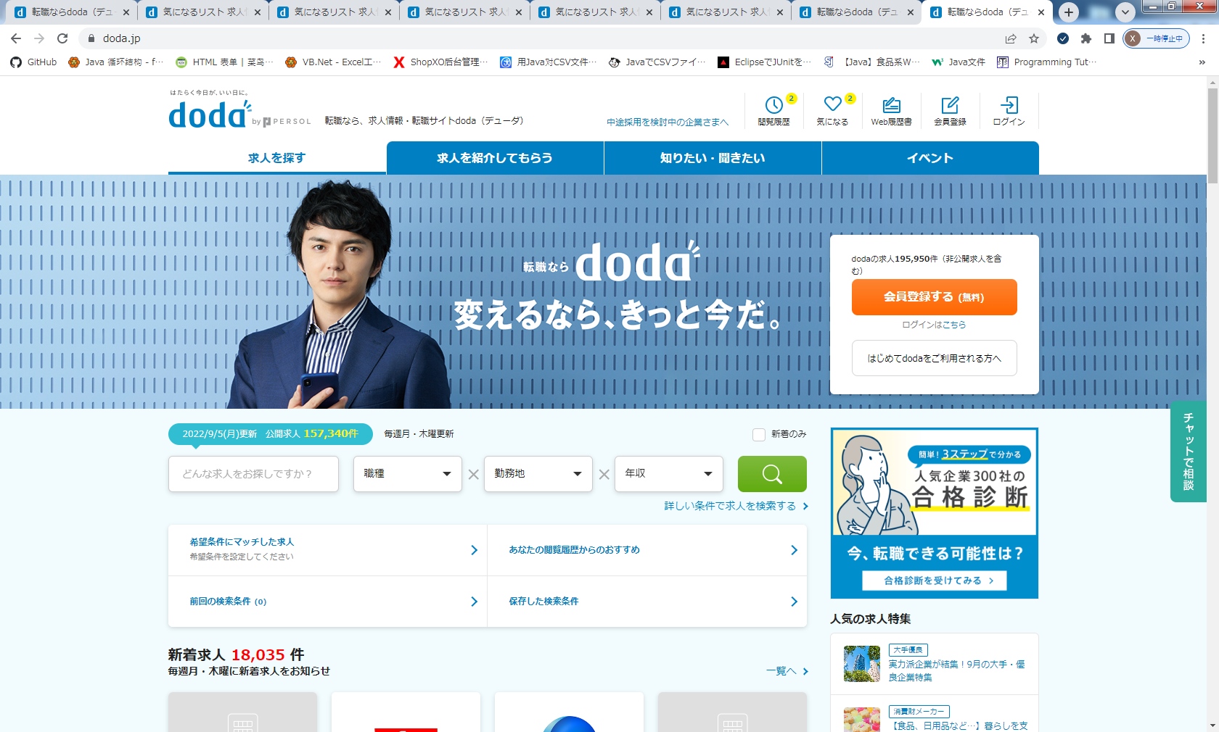
概要 | ケース番号 | 前提条件 | 確認手順 | 確認観点

デザインチェック 確認 | 1 | 転職ならdoda（デューダ）で確認する ・OS：windows10 ・ブラウザ：Chrome | トップページを表示する | トップページのヘッダーのお気に入りアイコンがハートマークに変更されていること

ケース2
概要 | ケース番号 | 前提条件 | 確認手順 | 確認観点

デザインチェック 確認 | 2 | 転職ならdoda（デューダ）で確認する ・OS：windows10 ・ブラウザ：Chrome | トップページを表示する | 閲覧履歴画面へ遷移できること

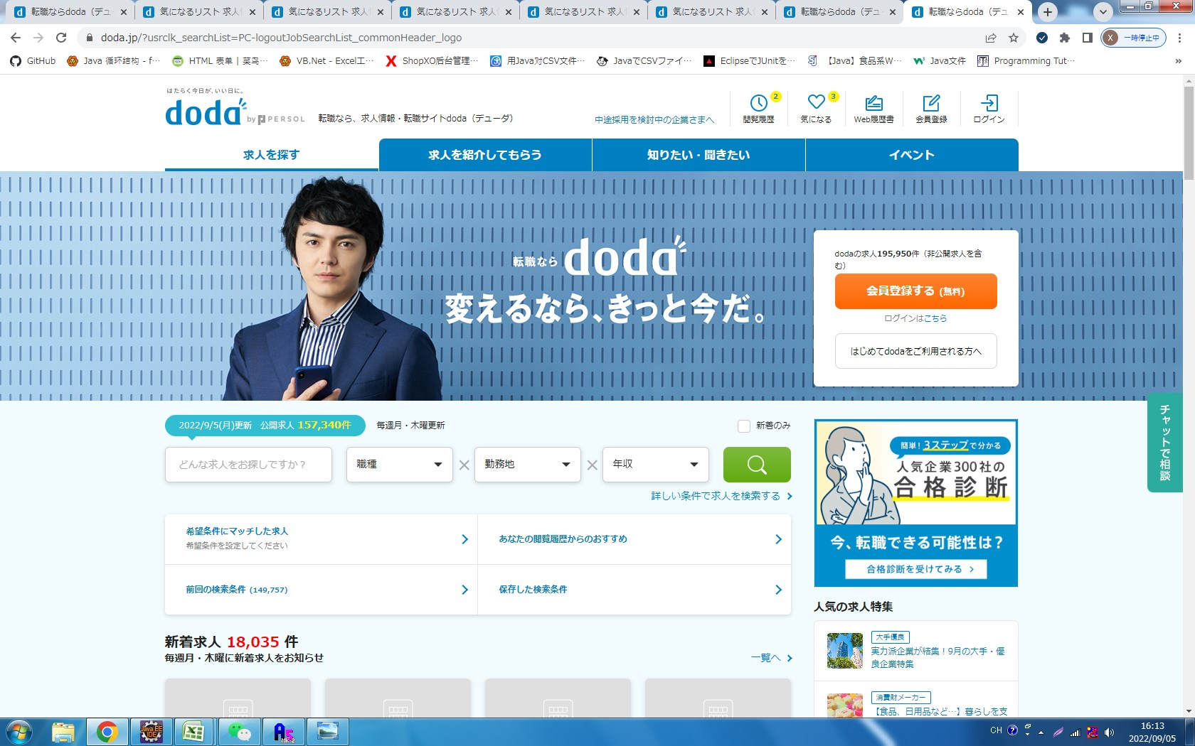

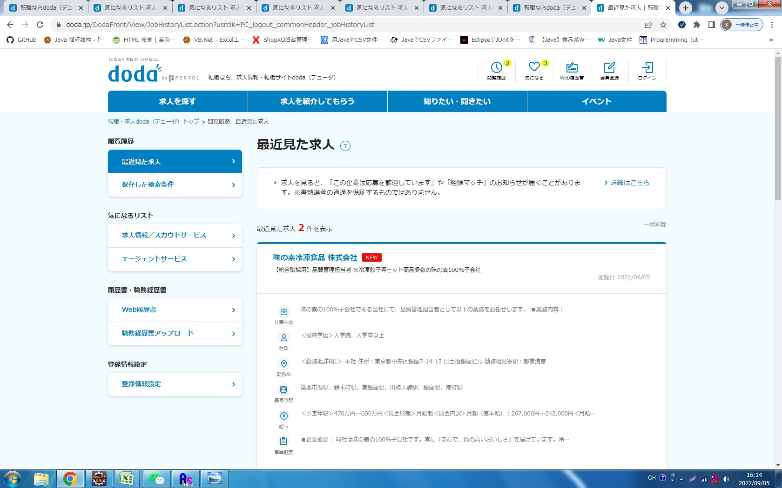

履歴をクリックすると、履歴の画面にせんいします。

お気に入りを登録すると、はーとマック黄色になること

ケース3
概要 | ケース番号 | 前提条件 | 確認手順 | 確認観点

デザインチェック 確認 | 3 | 転職ならdoda（デューダ）で確認する ・OS：windows10 ・ブラウザ：Chrome | お気に入り画面を表示する | お気に入りアイコンがハートマークが黄色と白抜きにそれぞれ切り替えること

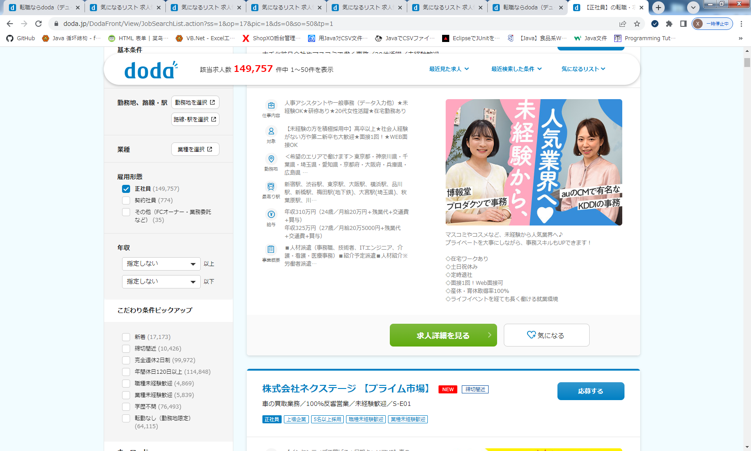

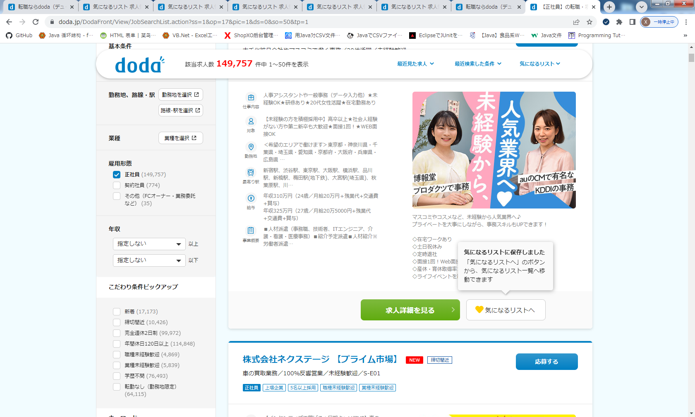

お気に入りを登録すると、はーとマック黄色になること

ケース4
概要 | ケース番号 | 前提条件 | 確認手順 | 確認観点

デザインチェック 確認 | 4 | 転職ならdoda（デューダ）で確認する ・OS：windows10 ・ブラウザ：Chrome | お気に入り画面を表示する | お気に入り登録する時に下記の文言を表示されること 「気になるリストに保存しました」 「気になるリストへ」のボタンから、気になるリスト一覧へ移動できます。」

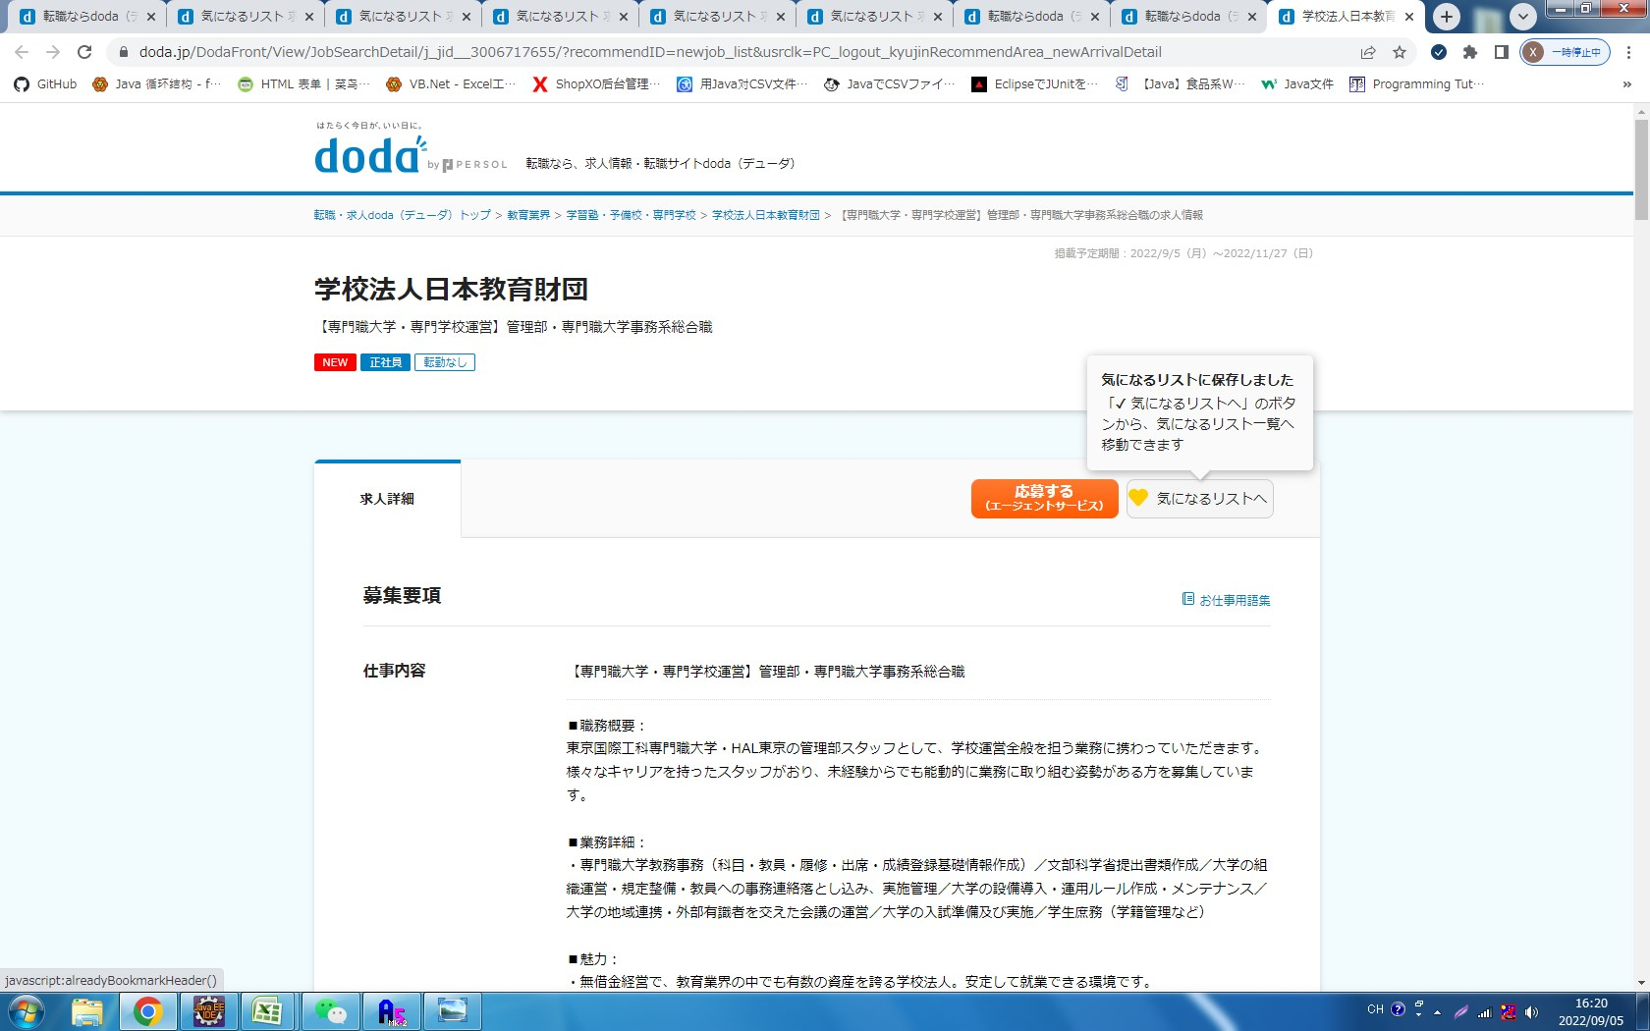

気に入りボタンを押すと、文言を表示されんました。

ケース５
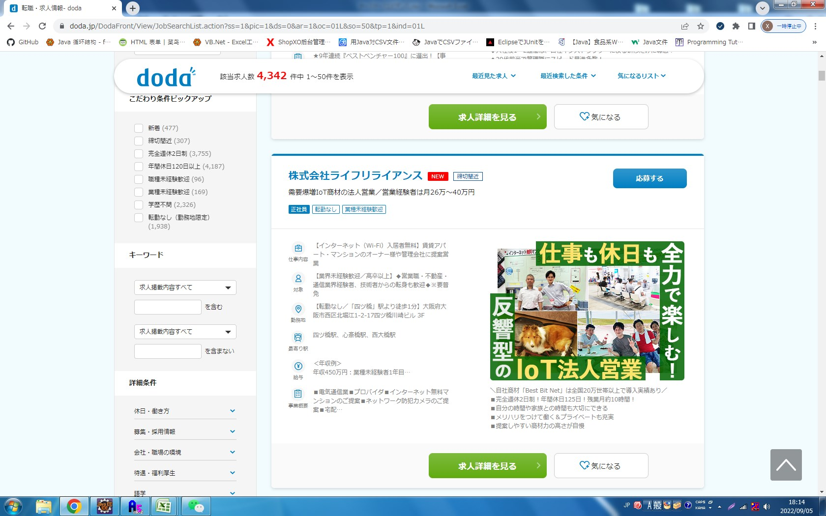
概要 | ケース番号 | 前提条件 | 確認手順 | 確認観点

下にダウンすると、ヘッダーの
該当求人数 4,342 件中 1～50件を表示
最近見た求人、最近検索した条件、気になるリスト」を表示されました
デザインチェック 確認 | 5 | 転職ならdoda（デューダ）で確認する ・OS：windows10 ・ブラウザ：Chrome | 求人情報の検索情報一覧を表示する | ページダウンすろと、ヘッダーのカラムで「doda該当求人数＿件中 ＿件を表示、最近見た求人、最近検索した条件、気になるリスト」を表示できる

